상품제안서
스티나 노트북 태블릿 파우치 서류가방 | 상품코드: S46625

 |  |  |  |  |  |  | 02-713-8555 | www.synergygift.co.kr
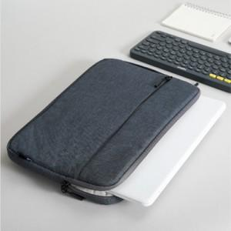

【상세/제작정보】 | <p><span style="font-size: 14pt;">● 사이즈&nbsp; (단가 동일)</span></p><p><span style="font-size: 14pt;">M 13-14인치 : 33x24cm / 237g&nbsp;</span></p><p><span style="font-size: 14pt;">L 15-16인치 : 37x26cm / 271g</span>​&nbsp;</p>

【인쇄/포장옵션】 | 실크 / OPP(비닐)

【공급단가】 | 수량 | 50~ | 100~ | 500~ | 1,000~ | 3,000~
*VAT별도 | 단가 | 12,220원 | 11,930원 | 11,560원 | 10,990원 | 10,620원

【상품 URL】 | https://www.synergygift.co.kr:443/src/goods_detail.php?gdno=46625

